Deckblatt
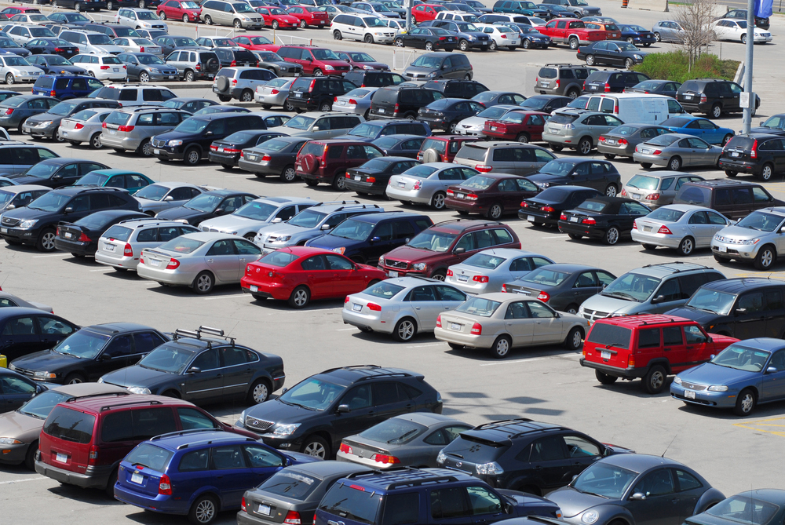


Fahrzeugzulassungen (FZ)
Bestand an Personenkraftwagen nach
Segmenten und Modellreihen am
1. Januar 2020 gegenüber 1. Januar 2019

FZ 12

